Thanh toán Paypal
Tên dự án | Xây dựng website siêu thị thực phẩm trực tuyến SLT
Mã mô-đun | Thanh toán PayPal
 | Hoàn thành | Lỗi | Chưa kiểm tra | Bị chặn | Tổng số trường hợp kiểm thử
Round 1 | 3 | 0 | 0 | 0 | 3
Round 2

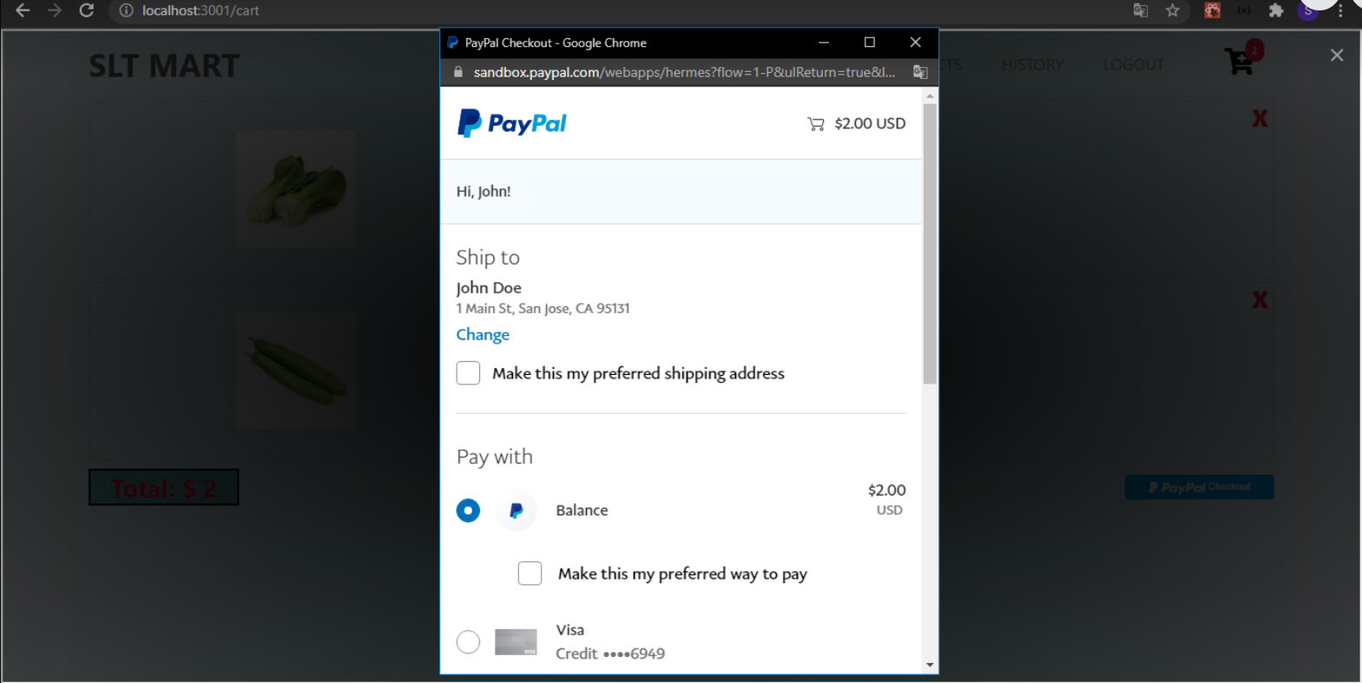
Test Case ID | Mô tả | Quy trình | Kết quả mong đợi | Kết quả thực tế | Trạng thái | Ngày kiểm tra | Người kiểm tra
GUI_SHOW Thanh toán PayPal
GUI-TTPP01 | [Giỏ hàng] Table |  | Các trường dữ liệu hiển thị theo đúng yêu cầu của quản trị viên | Các trường dữ liệu hiển thị theo đúng yêu cầu của quản trị viên | Passed | 2021-12-02 | Trọng Tài
GUI-TTPP02 | [Thanh toán PayPal] Button |  | -Text color : white - Background-color: Blue -Status : enable | -Text color : white - Background-color: Blue -Status : enable | Passed | 2021-12-02 | Trọng Tài
FUNCTION_SHOW Thanh toán PayPal
FUNC-TTPP01 | Chọn Thanh Toán PayPal | 1. Khởi động trang web 2. Hiển thị trang chủ 3. Nhấn vào giỏ hàng 4. Chọn thanh toán PayPal | Chuyển đến trang thanh toán của PayPal | Chuyển đến trang thanh toán của PayPal | Passed | 2021-12-02 | Trọng Tài

